Source-Map
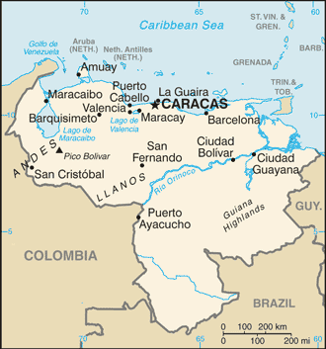
https://en.wikipedia.org/wiki/List_of_cities_and_towns_in_Venezuela

